widgets構築
１．ツールインストールは以下の通りである。
1-1.yoを利用し、widgetsを生成するので、yoをインストールするのは必要です。 ※インストールコマン：npm install yo -g
1-2.Mendixで使えるwidgetsの作成ツールをインストールする。※npm install -g @mendix/generator-widget

2.サンプルソース作成：※例はTextBoxだけです。
2-1.ターミナルを開く。
2-2.ワークフォルダにアクセスする。
2-3.CustomWidgetsというフォルダを作成する。mkdir CustomWidgets※注意：必ずCustomWidgets名前です。他は禁止です。
2-4.上記新規フォルダにアクセスする。cd CustomWidgets
2-5.yoを利用し、widgetsテンプレートを生成する。yo @mendix/widget TextBox
2-5-1.設定に関して、下図を参照ください。
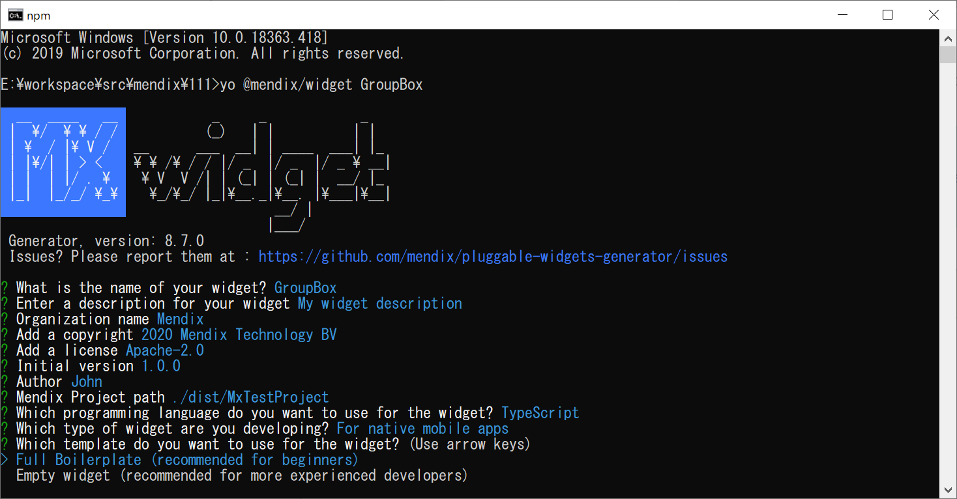

開発用言語

2-5-2.重要なファイル：
①TextBox.jsx
②TextBox.webmodeler.jsx
③TextInput.jsx
2-6.widgets作成用ツールを行う。Npm run dev
2-7.Studio Pro「IDE」を開き、widgetsを同期化ために、F4を押す。
2-8.toolboxには作成したTextBoxが見えます。
2-9.作成したTextBoxは表示したい画面に設定すると、該当画面で表示できます。
※サンプルはfuchb-widget-001-mainを参照ください。

